Ресурси

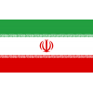

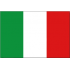


 |  |  |  | FALSE
 |  | 22
 |  | 26

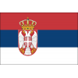

 |  |  |  |  | FALSE



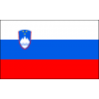





 | ПОЛША

№ | Фамилия Име

20 | Биениек М.

17 | Заторски П.

5 | Качмарек Л.

18 | Кволек Б.

7 | Клос К.

15 | Кохановски Я.

6 | Курек Б. (К)

12 | Ломач Г.

3 | Попивчак Я.

72 | Пореба М.

16 | Семенюк К.

21 | Форнал Т.

14 | Шливка А.

19 | Януш М.

 |  |  | Анцани С.
 |  |  | 7
 |  |  | Балазо Ф.
 |  |  | 12
 |  |  | Ботоло М.
 |  |  | 14
 |  |  | Галаси Дж.
 |  |  | 6
 |  |  | Джанели С. (К)
 |  |  | 15
 |  |  | Лавия Д.
 |  |  | 5
 |  |  | Микелето А.
 |  |  | 30
 |  |  | Моска Л.
 |  |  | 1
 |  |  | Пинали Дж.
 |  |  | 3
 |  |  | Речине Ф.
 |  |  | 16
 |  |  | Романо Ю.
 |  |  | 19
 |  |  | Русо Р.
 |  |  | 8
 |  |  | Сбертоли Р.
 |  |  | 24
 |  |  | Сканферла Л.

